Лист1
Как показать отрицательные блоки на гистограмме другим цветом?

Чистая прибыль |  |  |  | млн.руб. | млн. руб.
 | кв 1 | кв 2 | кв 3 | кв 4
Север | 2,300 | 2,541 | -900 | 1,200
Юг | 1,000 | -800 | -1,300 | 500
Запад | -1,200 | -300 | -1,550 | -380
Восток | 1,720 | 1,630 | 1,550 | 940

Чтобы показать отрицательный столбец другим цветом, достаточно зайти в формат блока гитограммы и в заливке поставить галочку "Инверсия..."

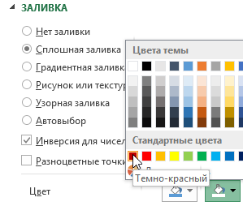
ПКМ по блоку → Формат → Галочка |  |  |  |  | млн. руб.
"Инверсия"→ Выбрать цвет "минуса"

